Circunscrições por Bairro
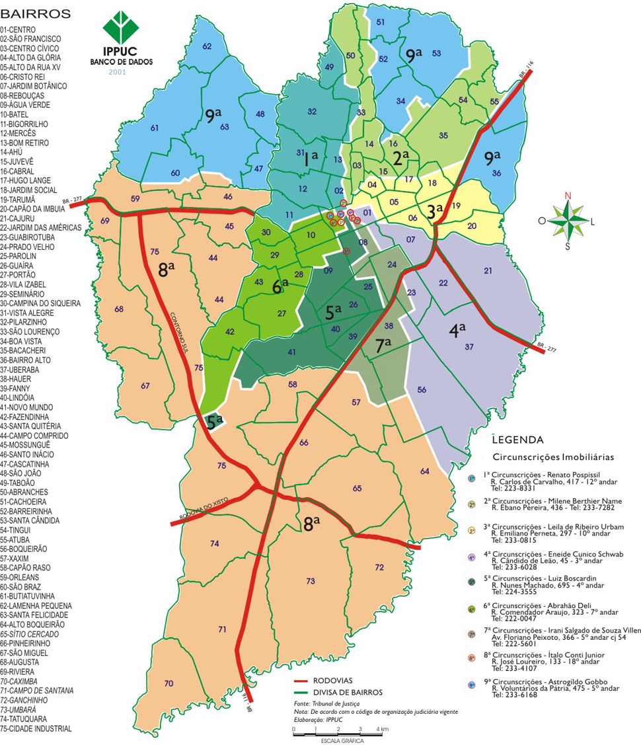
http://www.curitiba-parana.net/mapas/mapa-registro.htm

